Wand
CO2 Rechner für VELOX HOLZBETON - Bauweise |  |  |  |  |  |  |  | BVH: | UBM: Graz Andritz 50 WE
Vereinfachte Umrechnung von VELOX Produkten in den Rohstoff Baum |  |  |  |  |  |  |  | Adresse

In der Holzspan-Dämmplatten gebundenes CO2 |  | 700 kg CO2/m³ |  | Im Zement enthaltendes CO2 (500 -700 kg/to) |  | 550 kg CO2/to |  | im Beton enthaltener Zement (300-380 kg/m³) |  | 340 kg/m³

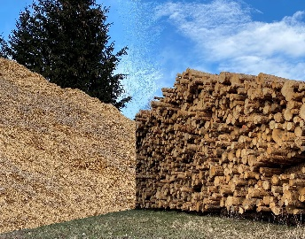
VELOX Wandtype | Wand fläche | Holzspan CO2 Speicher |  | Holzpan Menge | Zementanteil in den Holzspan-Platten |  | Beton- füllung | Zementanteil im Füllbeton |  |  | Summe: Holz - Zement
 | m² | kg CO2/m² | kg CO2 | m³ | kg CO2/m² | kg CO2 | L/m² | kg/m² | kg CO2/m² | kg CO2 | kg CO2
NN 18 |  | 42 | 0 | 0.0 | 12.1 | 0 | 120 | 40.8 | 22.4 | 0 | 0
NN 20 |  | 42 | 0 | 0.0 | 12.1 | 0 | 140 | 47.6 | 26.2 | 0 | 0
TT 20 |  | 49 | 0 | 0.0 | 13.2 | 0 | 130 | 44.2 | 24.3 | 0 | 0
TT 22 |  | 49 | 0 | 0.0 | 13.2 | 0 | 150 | 51.0 | 28.1 | 0 | 0
TT 25 |  | 49 | 0 | 0.0 | 13.2 | 0 | 180 | 61.2 | 33.7 | 0 | 0
GT 25 |  | 59.5 | 0 | 0.0 | 14.3 | 0 | 165 | 56.1 | 30.9 | 0 | 0
GG 25 |  | 70.0 | 0 | 0.0 | 15.4 | 0 | 150 | 51.0 | 28.1 | 0 | 0
TT 30 |  | 49 | 0 | 0.0 | 13.2 | 0 | 230 | 78.2 | 43.0 | 0 | 0
GT 30 |  | 59.5 | 0 | 0.0 | 14.3 | 0 | 215 | 73.1 | 40.2 | 0 | 0
GU 30 |  | 70.0 | 0 | 0.0 | 16.0 | 0 | 200 | 68.0 | 37.4 | 0 | 0
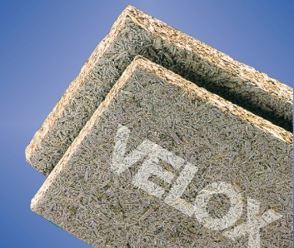
XG 30 |  | 87.5 | 0 | 0.0 | 16.5 | 0 | 175 | 59.5 | 32.73 | 0 | 0
ET 37 |  | 49.0 | 0 | 0.0 | 12.7 | 0 | 150 | 51.0 | 28.1 | 0 | 0
ET 38,5 |  | 59.5 | 0 | 0.0 | 13.8 | 0 | 150 | 51.0 | 28.1 | 0 | 0
 |  |  | 0 | 0 m³ |  | 0 |  |  |  | 0 | 0

Symbolische Umrechnung des verwendeten Holzspanvolumen auf eine entsprechene Anzahl von Bäumen

In den verarbeiteten Holzspan-Dämmplatten ist |  |  |  |  |  | 0 m³ |  | Holzspan verarbeitet
 |  |  |  |  |  | 0 |  | kg CO2 gespeichert
 | Alter des Baumes (30 - 60 Jahre) |  |  |  | 40 Jahre |  | 1.60 m³ Holzspan je Baum
Umrechnungsfaktor vom alter des Baumes in Ergibigkeit Holzspan |  |  |  |  |  | 0.04
Patenschaft der Wohnungskäufer für die Aufforstung von Jungwald als Ausgleich für die Errichtung des Rohbaues
 |  |  |  |  | Diese Plattenmenge entspricht umgerechnet ca.: | 0.0 |  | Bäumen, die in Form von Restholz (Holzspan) verarbeitet werden
 |  |  |  |  | Aufgeteilt auf: | 50 |  | Wohneinheiten
 |  |  |  |  | Entspricht einem Anteil von: | 0.0 |  | Bäumen je Wohneinheit

